sume_euro_0322_graf
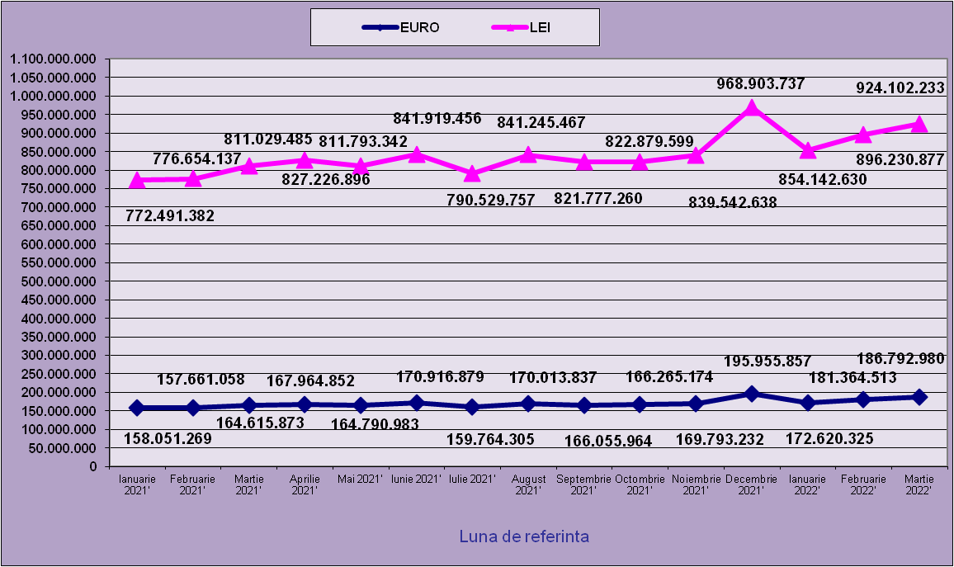
 | Ianuarie 2021' | Februarie 2021' | Martie 2021' | Aprilie 2021' | Mai 2021' | Iunie 2021' | Iulie 2021' | August 2021' | Septembrie 2021' | Octombrie 2021' | Noiembrie 2021' | Decembrie 2021' | Ianuarie 2022' | Februarie 2022' | Martie 2022'
EURO | 158,051,269 | 157,661,058 | 164,615,873 | 167,964,852 | 164,790,983 | 170,916,879 | 159,764,305 | 170,013,837 | 166,055,964 | 166,265,174 | 169,793,232 | 195,955,857 | 172,620,325 | 181,364,513 | 186,792,980
LEI | 772,491,382 | 776,654,137 | 811,029,485 | 827,226,896 | 811,793,342 | 841,919,456 | 790,529,757 | 841,245,467 | 821,777,260 | 822,879,599 | 839,542,638 | 968,903,737 | 854,142,630 | 896,230,877 | 924,102,233
curs EURO | 4.8748 | 4.9261 | 4.9268 | 4.9250 | 4.9262 | 4.9259 | 4.9481 | 4.9481 | 4.9488 | 4.9488 | 4.9445 | 4.9445 | 4.9481 | 4.9416 | 4.9472
 | 1Euro 4,8876 BNR 18/03/2021) | 1Euro 4,9261 BNR 19/04/2021) | 1Euro 4,9268 BNR 18/05/2021) | 1Euro 4,9250 BNR 18/06/2021) | 1Euro 4,9262 BNR 19/07/2021) | 1Euro 4,9259BNR 18/08/2021) | 1Euro 4,9481BNR 20/09/2021) | 1Euro 4,9481 BNR 18/10/2021) | 1Euro 4,9488 BNR 18/11/2021) | 1Euro 4,9492 BNR 17/12/2021) | 1Euro 4,9445 BNR 18/01/2021) | 1Euro 4,9445 BNR 18/02/2021) | 1Euro 4,9481 BNR 18/03/2021) | 1Euro 4,9416 BNR 18/04/2021) | 1Euro 4,9472 BNR 18/05/2021)

evolutie_rp_0322_graf
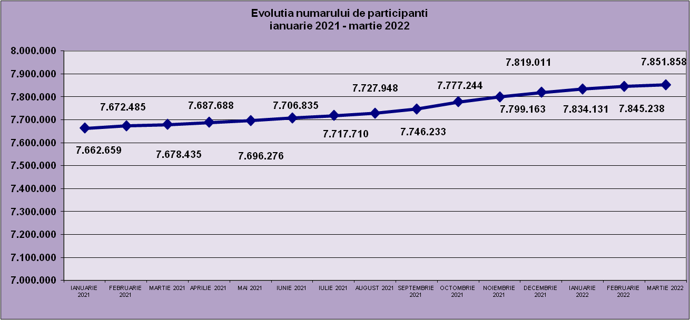
IANUARIE 2021 | FEBRUARIE 2021 | MARTIE 2021 | APRILIE 2021 | MAI 2021 | IUNIE 2021 | IULIE 2021 | AUGUST 2021 | SEPTEMBRIE 2021 | OCTOMBRIE 2021 | NOIEMBRIE 2021 | DECEMBRIE 2021 | IANUARIE 2022 | FEBRUARIE 2022 | MARTIE 2022
7,662,659 | 7,672,485 | 7,678,435 | 7,687,688 | 7,696,276 | 7,706,835 | 7,717,710 | 7,727,948 | 7,746,233 | 7,777,244 | 7,799,163 | 7,819,011 | 7,834,131 | 7,845,238 | 7,851,858

evolutie_aleatorii_0322_graf
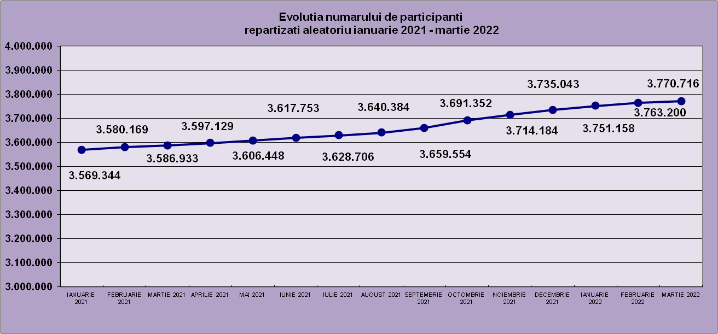
IANUARIE 2021 | FEBRUARIE 2021 | MARTIE 2021 | APRILIE 2021 | MAI 2021 | IUNIE 2021 | IULIE 2021 | AUGUST 2021 | SEPTEMBRIE 2021 | OCTOMBRIE 2021 | NOIEMBRIE 2021 | DECEMBRIE 2021 | IANUARIE 2022 | FEBRUARIE 2022 | MARTIE 2022
3,569,344 | 3,580,169 | 3,586,933 | 3,597,129 | 3,606,448 | 3,617,753 | 3,628,706 | 3,640,384 | 3,659,554 | 3,691,352 | 3,714,184 | 3,735,043 | 3,751,158 | 3,763,200 | 3,770,716

Sheet1
Repartizarea pe sexe a participantilor la luna de referinta MARTIE 2022
femei | 3,771,594
barbati | 4,080,264

Sheet2
Situatie centralizatoare privind repartizarea pe sexe si categorii de varsta a participantilor aferente lunii de referinta MARTIE 2022
 | 15-25 ani 25-35 ani 35-45 ani peste 45 de ani
15-25 ani | 691,536
25-35 ani | 2,097,827
35-45 ani | 2,762,681
peste 45 de ani | 2,299,814

